Solicitud gráfica
 | Área: | Ciencias Naturales |  |  | Fecha:
 | Grado: | 10
 | Título del tema: | El átomo y el sistema periódico |  |  | ¿Cuaderno de estudio o recurso? | Recurso
 | Editor: | Lyz Marcela Bernal |  |  | Motor del recurso | Diaporama F1

 | Código guión o recurso: | CN_10_10_REC90 | ← Para determinar este código, visite la hoja de Ayuda
 |  |  |  |  | ESPECIFICACIÓN DE ARCHIVOS A ENTREGAR
Núm. | Archivo Shutterstock o ruta en web | Imagen para: | Tipo | Ubicación de la imagen en el recurso Diaporama F1 | Nombre imagen SMALL | Tamaño imagen SMALL | Nombre imagen ZOOM | Tamaño imagen ZOOM | Descripción | Observaciones
IMG01 | Ver descripción y observaciones | Recurso Diaporama F1 | Ilustración | Contenido | CN_10_10_REC90_IMG01.png | 950 x 608 px |  |  | 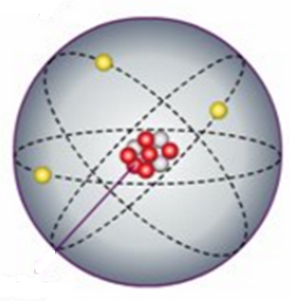 | Realizar ilustración igual a imagen guia. Dejar plantilla en blanco en la parte superior.
IMG02 | Ver descripción y observaciones | Recurso Diaporama F1 | Ilustración | Contenido | CN_10_10_REC90_IMG02.png | 950 x 608 px |  |  | 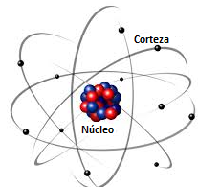 | Realizar ilustración igual a imagen guia. Dejar plantilla en blanco al lado izquierdo.
IMG03 | Ver descripción y observaciones | Recurso Diaporama F1 | Ilustración | Contenido | CN_10_10_REC90_IMG03.png | 950 x 608 px |  |  | 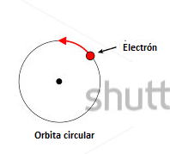 | Realizar ilustración igual a imagen guia. Dejar plantilla en blanco al lado izquierdo.
IMG04 | Ver descripción y observaciones | Recurso Diaporama F1 | Ilustración | Contenido | CN_10_10_REC90_IMG04.png | 950 x 608 px |  |  | 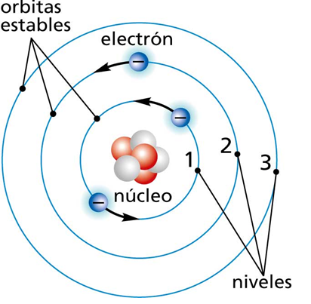 | Realizar ilustración igual a imagen guia. Dejar plantilla en blanco en la parte superior y al lado izquierdo.
IMG05 | Ver descripción y observaciones | Recurso Diaporama F1 | Ilustración | Contenido | CN_10_10_REC90_IMG05.png | 950 x 608 px |  |  | 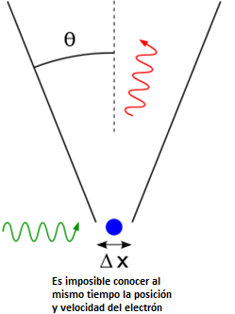 | Realizar ilustración igual a imagen guia. Dejar plantilla en blanco al lado izquierdo.
IMG06 | Ver descripción y observaciones | Recurso Diaporama F1 | Ilustración | Contenido | CN_10_10_REC90_IMG06.png | 950 x 608 px |  |  | 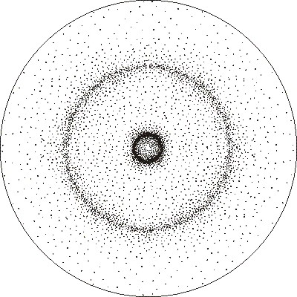 | Realizar ilustración igual a imagen guia. Dejar plantilla en blanco al lado izquierdo.
IMG07 | Ver descripción y observaciones | Recurso Diaporama F1 | Ilustración | Contenido | CN_10_10_REC90_IMG07.png | 950 x 608 px |  |  | 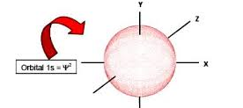 | Realizar ilustración igual a imagen guia. Dejar plantilla en blanco al lado izquierdo.
IMG08 | Ver descripción y observaciones | Recurso Diaporama F1 | Ilustración | Contenido | CN_10_10_REC90_IMG08.png | 950 x 608 px |  |  | 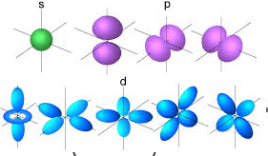 | Realizar ilustración igual a imagen guia. Dejar plantilla en blanco al lado izquierdo.
IMG09 | Ver descripción y observaciones | Recurso Diaporama F1 | Ilustración | Contenido | CN_10_10_REC90_IMG09.png | 950 x 608 px |  |  |  | Realizar ilustración igual a imagen guia. Dejar plantilla en blanco al lado izquierdo.

